Sheet1
无缝钢管和焊接钢管的圆管，包装一搬有 ：六角包装，方包，圆包等 3种包装方式如下图， 本计算器主要计算钢管六角包的每捆钢管的支数和重量，方便 客户计算运输。
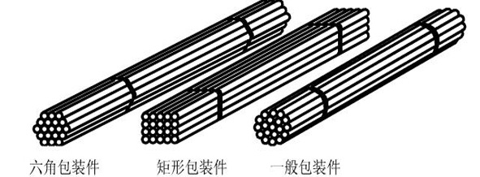 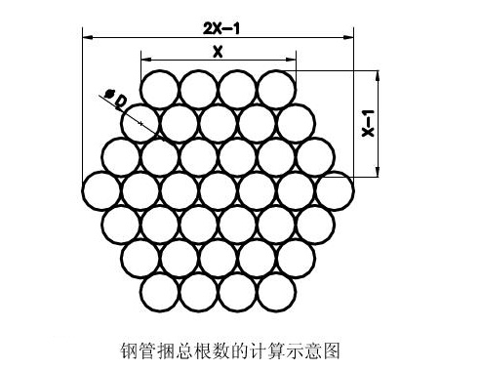

 | 六角捆钢管重量计算器(碳钢)
 |  |  | 钢管尺寸 |  |  |  | 常州仁成金属制品有限公司
 | 每捆支数计算公式： | N=3n2-3n+1 | 外径 mm | 厚度 mm | 内径 mm | 长度 m
 |  |  | 33.4 | 2.77 | 27.86 | 6.1
 | X-n=对边支数: | 20 | 单支重量： | 12.76 | KG
 | N=总支数: | 1141
 | 单捆重量： | 14563.36 | KG | www.rcmetal.cn

 | 六角捆钢管重量计算器(不锈钢)
 |  |  | 钢管尺寸 |  |  |  | 常州仁成金属制品有限公司
 | 每捆支数计算公式： | N=3n2-3n+1 | 外径 mm | 厚度 mm | 内径 mm | 长度 m
 |  |  | 33.4 | 2.77 | 27.86 | 6.1
 | X-n=对边支数: | 11 | 单支重量： | 12.89 | KG
 | N=总支数: | 331
 | 单捆重量： | 4265.64 | KG | www.rcmetal.cn

 | 说明：
 | 输入 钢管的 外径尺寸 厚度 长度 和六角捆的单边支数 就可以得到每捆钢管的 支数 重量 和单支钢管重量。

